상품제안서
수복24K금수저 2P (거북받침,비단주머니) | 상품코드: S12649

 |  |  |  |  |  |  | 02-713-8555 | www.synergygift.co.kr
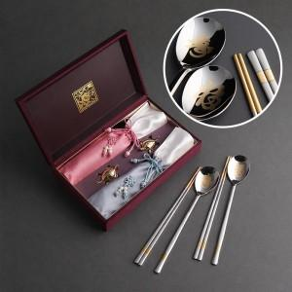

【상세/제작정보】 | <p><span style="font-size: 12pt;">케이스인쇄 외부 45,000원 , 내부 35,000원 추가</span>&nbsp;</p>

【인쇄/포장옵션】 | [수저] 레이저, [케이스] 케이스 외부 실크, [케이스] 케이스 내부 금박 / 포장지포장

【공급단가】 | 수량 | 30~ | 100~ | 300~ | 500~ | 1,000~
*VAT별도 | 단가 | 31,200원 | 30,720원 | 30,000원 | 28,800원 | 27,600원

【상품 URL】 | https://www.synergygift.co.kr:443/src/goods_detail.php?gdno=3413

